Sheet1
Alkalmazott szűrők: Highlighted nem egyezik ezzel: (Üres) Mandatory egyezik ezzel: Yes LSP egyezik ezzel: Maersk TO_assigned_status_date ekkori vagy későbbi a következőnél: 2025.12.01. 0:00:00 és dátuma korábbi, mint 2026.01.17. 0:00:00

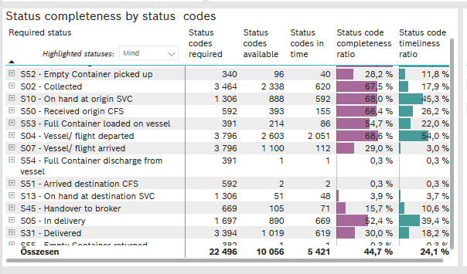
Required status | STATUS_TYPE | Service_Provider | Status codes required | Status codes available | Status codes in time | Status code completeness ratio | Status code timeliness ratio
S60 - Pre-Booking confirmed | Actual | 0000056066 - Maersk | 380 | 355 | 354 | 93.4 % | 93.2 %
S52 - Empty Container picked up | Actual | 0000056066 - Maersk | 340 | 96 | 40 | 28.2 % | 11.8 %
S02 - Collected | Actual | 0000056066 - Maersk | 1,902 | 1,104 | 620 | 58.0 % | 32.6 %
S02 - Collected | Estimated | 0000056066 - Maersk | 1,562 | 1,234 | 0 | 79.0 % | 0.0 %
S10 - On hand at origin SVC | Actual | 0000056066 - Maersk | 1,306 | 888 | 592 | 68.0 % | 45.3 %
S50 - Received origin CFS | Actual | 0000056066 - Maersk | 592 | 393 | 155 | 66.4 % | 26.2 %
S53 - Full Container loaded on vessel | Actual | 0000056066 - Maersk | 391 | 214 | 86 | 54.7 % | 22.0 %
S04 - Vessel/ flight departed | Actual | 0000056066 - Maersk | 1,898 | 1,125 | 1,111 | 59.3 % | 58.5 %
S04 - Vessel/ flight departed | Estimated | 0000056066 - Maersk | 1,898 | 1,478 | 940 | 77.9 % | 49.5 %
S07 - Vessel/ flight arrived | Actual | 0000056066 - Maersk | 1,898 | 72 | 70 | 3.8 % | 3.7 %
S07 - Vessel/ flight arrived | Estimated | 0000056066 - Maersk | 1,898 | 1,028 | 42 | 54.2 % | 2.2 %
S54 - Full Container discharge from vessel | Actual | 0000056066 - Maersk | 391 | 1 | 1 | 0.3 % | 0.3 %
S51 - Arrived destination CFS | Actual | 0000056066 - Maersk | 592 | 2 | 2 | 0.3 % | 0.3 %
S13 - On hand at destination SVC | Actual | 0000056066 - Maersk | 1,306 | 51 | 48 | 3.9 % | 3.7 %
S45 - Handover to broker | Actual | 0000056066 - Maersk | 435 | 22 | 22 | 5.1 % | 5.1 %
S45 - Handover to broker | Estimated | 0000056066 - Maersk | 234 | 83 | 49 | 35.5 % | 20.9 %
S05 - In delivery | Actual | 0000056066 - Maersk | 1,697 | 890 | 669 | 52.4 % | 39.4 %
S31 - Delivered | Actual | 0000056066 - Maersk | 1,697 | 3 | 3 | 0.2 % | 0.2 %
S31 - Delivered | Estimated | 0000056066 - Maersk | 1,697 | 1,016 | 616 | 59.9 % | 36.3 %
S55 - Empty Container returned | Actual | 0000056066 - Maersk | 382 | 1 | 1 | 0.3 % | 0.3 %

